RESULTATS-RONDE 1
Critérium FNSMR en DOUBLE 2021-22 (16, 17/04/2022 - Charleval)

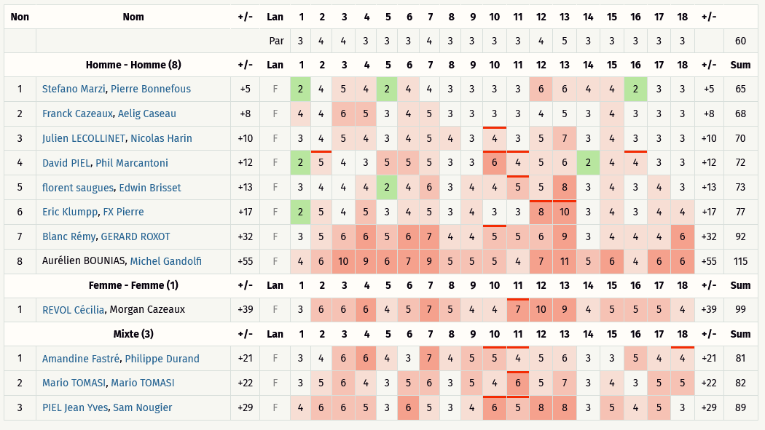
Classement Ronde 1 - Drives altérnés (Discgolfmétrix)
Catégorie HOMMES
Rang | Nom / Prénom | Trous | 1 | 2 | 3 | 4 | 5 | 6 | 7 | 8 | 9 | 10 | 11 | 12 | 13 | 14 | 15 | 16 | 17 | 18 | Total | +/-
 |  | PAR | 3 | 4 | 4 | 3 | 3 | 3 | 4 | 3 | 3 | 3 | 3 | 4 | 5 | 3 | 3 | 3 | 3 | 3 | 60
1 | Stefano Marzi, Pierre Bonnefous |  | 2 | 4 | 5 | 4 | 2 | 4 | 4 | 3 | 3 | 3 | 3 | 6 | 6 | 4 | 4 | 2 | 3 | 3 | 65 | 5
2 | Franck Cazeaux, Aelig Caseau |  | 4 | 4 | 6 | 5 | 3 | 4 | 5 | 3 | 3 | 3 | 3 | 4 | 5 | 3 | 4 | 3 | 3 | 3 | 68 | 8
3 | Julien LECOLLINET, Nicolas Harin |  | 3 | 4 | 5 | 4 | 3 | 4 | 5 | 4 | 3 | 4 | 3 | 5 | 7 | 3 | 4 | 3 | 3 | 3 | 70 | 10
4 | David PIEL, Phil Marcantoni |  | 2 | 5 | 4 | 3 | 5 | 5 | 5 | 3 | 3 | 6 | 4 | 5 | 6 | 2 | 4 | 4 | 3 | 3 | 72 | 12
5 | florent saugues, Edwin Brisset |  | 3 | 4 | 4 | 4 | 2 | 4 | 6 | 3 | 4 | 4 | 5 | 5 | 8 | 3 | 4 | 3 | 4 | 3 | 73 | 13
6 | Eric Klumpp, FX Pierre |  | 2 | 5 | 4 | 5 | 3 | 4 | 5 | 3 | 4 | 3 | 3 | 8 | 10 | 3 | 4 | 3 | 4 | 4 | 77 | 17
7 | Blanc Rémy, GERARD ROXOT |  | 3 | 5 | 6 | 6 | 5 | 6 | 7 | 4 | 4 | 5 | 5 | 6 | 9 | 3 | 4 | 4 | 4 | 6 | 92 | 32
8 | Aurélien BOUNIAS, Michel Gandolfi |  | 4 | 6 | 10 | 9 | 6 | 7 | 9 | 5 | 5 | 5 | 4 | 7 | 11 | 5 | 6 | 4 | 6 | 6 | 115 | 55

Catégorie FEMMES
Rang | Nom / Prénom | Trous | 1 | 2 | 3 | 4 | 5 | 6 | 7 | 8 | 9 | 10 | 11 | 12 | 13 | 14 | 15 | 16 | 17 | 18 | Total | +/-
 |  | PAR | 3 | 4 | 4 | 3 | 3 | 3 | 4 | 3 | 3 | 3 | 3 | 4 | 5 | 3 | 3 | 3 | 3 | 3 | 60
1 | REVOL Cécilia, Morgan Cazeaux |  | 3 | 6 | 6 | 6 | 4 | 5 | 7 | 5 | 4 | 4 | 7 | 10 | 9 | 4 | 5 | 5 | 5 | 4 | 99 | 39
2
3

Catégorie MIXTES
Rang | Nom / Prénom | Trous | 1 | 2 | 3 | 4 | 5 | 6 | 7 | 8 | 9 | 10 | 11 | 12 | 13 | 14 | 15 | 16 | 17 | 18 | Total | +/-
 |  | PAR | 3 | 4 | 4 | 3 | 3 | 3 | 4 | 3 | 3 | 3 | 3 | 4 | 5 | 3 | 3 | 3 | 3 | 3 | 60
1 | Amandine Fastré, Philippe Durand |  | 3 | 4 | 6 | 6 | 4 | 3 | 7 | 4 | 5 | 5 | 4 | 5 | 6 | 3 | 3 | 5 | 4 | 4 | 81 | 21
2 | Mario TOMASI, Titouan MUNCH (1) |  | 3 | 5 | 6 | 4 | 3 | 5 | 6 | 3 | 5 | 4 | 6 | 5 | 7 | 3 | 4 | 3 | 5 | 5 | 82 | 22
3 | PIEL Jean Yves, Sam Nougier |  | 4 | 6 | 6 | 5 | 3 | 6 | 5 | 3 | 4 | 6 | 5 | 8 | 8 | 3 | 5 | 4 | 5 | 3 | 89 | 29
4
5

 | (1) Mario TOMASI a joué avec Titouan MUCNH (erreur Dgmétrix)

RESULTATS-RONDE 2
Critérium FNSMR en DOUBLE 2021-22 (16, 17/04/2022 - Charleval)

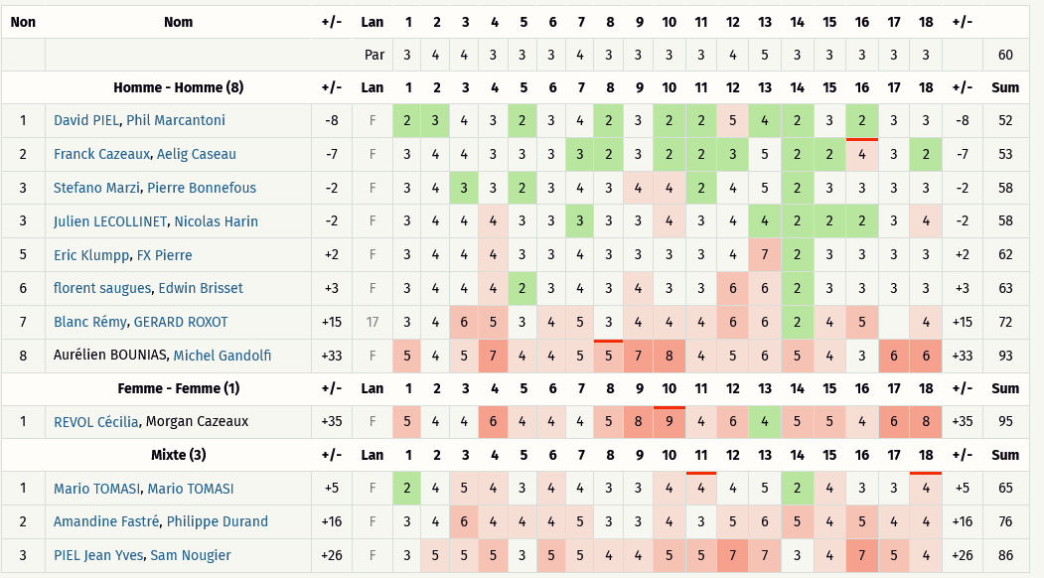
Classement Ronde 2 - Chapman (Discgolfmétrix)
Catégorie HOMMES
Rang | Nom / Prénom | Trous | 1 | 2 | 3 | 4 | 5 | 6 | 7 | 8 | 9 | 10 | 11 | 12 | 13 | 14 | 15 | 16 | 17 | 18 | Total | +/-
 |  | PAR | 3 | 4 | 4 | 3 | 3 | 3 | 4 | 3 | 3 | 3 | 3 | 4 | 5 | 3 | 3 | 3 | 3 | 3 | 60
1 | David PIEL, Phil Marcantoni |  | 2 | 3 | 4 | 3 | 2 | 3 | 4 | 2 | 3 | 2 | 2 | 5 | 4 | 2 | 3 | 2 | 3 | 3 | 52 | -8
2 | Franck Cazeaux, Aelig Caseau |  | 3 | 4 | 4 | 3 | 3 | 3 | 3 | 2 | 3 | 2 | 2 | 3 | 5 | 2 | 2 | 4 | 3 | 2 | 53 | -7
3 | Stefano Marzi, Pierre Bonnefous |  | 3 | 4 | 3 | 3 | 2 | 3 | 4 | 3 | 4 | 4 | 2 | 4 | 5 | 2 | 3 | 3 | 3 | 3 | 58 | -2
4 | Julien LECOLLINET, Nicolas Harin |  | 3 | 4 | 4 | 4 | 3 | 3 | 3 | 3 | 3 | 4 | 3 | 4 | 4 | 2 | 2 | 2 | 3 | 4 | 58 | -2
5 | Eric Klumpp, FX Pierre |  | 3 | 4 | 4 | 4 | 3 | 3 | 4 | 3 | 3 | 3 | 3 | 4 | 7 | 2 | 3 | 3 | 3 | 3 | 62 | 2
6 | florent saugues, Edwin Brisset |  | 3 | 4 | 4 | 4 | 2 | 3 | 4 | 3 | 4 | 3 | 3 | 6 | 6 | 2 | 3 | 3 | 3 | 3 | 63 | 3
7 | Blanc Rémy, GERARD ROXOT |  | 3 | 4 | 6 | 5 | 3 | 4 | 5 | 3 | 4 | 4 | 4 | 6 | 6 | 2 | 4 | 5 |  | 4 | 72 | 12
8 | Aurélien BOUNIAS, Michel Gandolfi |  | 5 | 4 | 5 | 7 | 4 | 4 | 5 | 5 | 7 | 8 | 4 | 5 | 6 | 5 | 4 | 3 | 6 | 6 | 93 | 33

Catégorie FEMMES
Rang | Nom / Prénom | Trous | 1 | 2 | 3 | 4 | 5 | 6 | 7 | 8 | 9 | 10 | 11 | 12 | 13 | 14 | 15 | 16 | 17 | 18 | Total | +/-
 |  | PAR | 3 | 4 | 4 | 3 | 3 | 3 | 4 | 3 | 3 | 3 | 3 | 4 | 5 | 3 | 3 | 3 | 3 | 3 | 60
1 | REVOL Cécilia, Morgan Cazeaux |  | 5 | 4 | 4 | 6 | 4 | 4 | 4 | 5 | 8 | 9 | 4 | 6 | 4 | 5 | 5 | 4 | 6 | 8 | 95 | 35
2
3

Catégorie MIXTES
Rang | Nom / Prénom | Trous | 1 | 2 | 3 | 4 | 5 | 6 | 7 | 8 | 9 | 10 | 11 | 12 | 13 | 14 | 15 | 16 | 17 | 18 | Total | +/-
 |  | PAR | 3 | 4 | 4 | 3 | 3 | 3 | 4 | 3 | 3 | 3 | 3 | 4 | 5 | 3 | 3 | 3 | 3 | 3 | 60
1 | Mario TOMASI, Titouan MUNCH (1) |  | 2 | 4 | 5 | 4 | 3 | 4 | 4 | 3 | 3 | 4 | 4 | 4 | 5 | 2 | 4 | 3 | 3 | 4 | 65 | 5
2 | Amandine Fastré, Philippe Durand |  | 3 | 4 | 6 | 4 | 4 | 4 | 5 | 3 | 3 | 4 | 3 | 5 | 6 | 5 | 4 | 5 | 4 | 4 | 76 | 16
3 | PIEL Jean Yves, Sam Nougier |  | 3 | 5 | 5 | 5 | 3 | 5 | 5 | 4 | 4 | 5 | 5 | 7 | 7 | 3 | 4 | 7 | 5 | 4 | 86 | 26
4
5

 | (1) Mario TOMASI a joué avec Titouan MUCNH (erreur Dgmétrix)

RESULTATS-RONDE 3
Critérium FNSMR en DOUBLE 2021-22 (16, 17/04/2022 - Charleval)
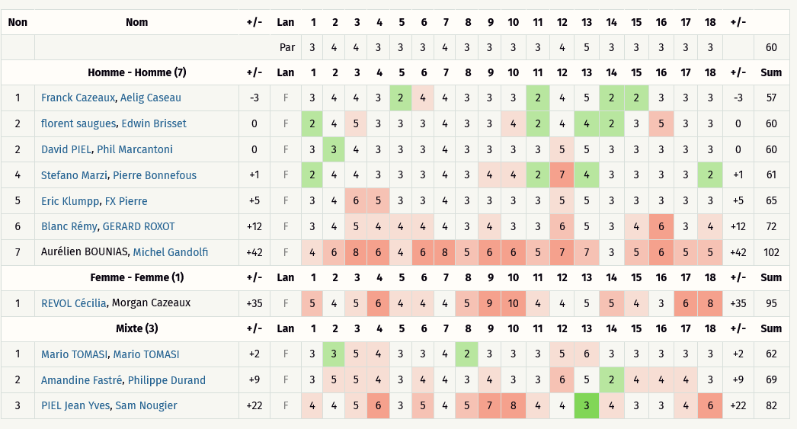
Classement Ronde 3 - Au meilleur des 2 lancés [Best-shot] (Discgolfmétrix)
Catégorie HOMMES
Rang | Nom / Prénom | Trous | 1 | 2 | 3 | 4 | 5 | 6 | 7 | 8 | 9 | 10 | 11 | 12 | 13 | 14 | 15 | 16 | 17 | 18 | Total | +/-
 |  | PAR | 3 | 4 | 4 | 3 | 3 | 3 | 4 | 3 | 3 | 3 | 3 | 4 | 5 | 3 | 3 | 3 | 3 | 3 | 60
1 | Franck Cazeaux, Aelig Caseau |  | 3 | 4 | 4 | 3 | 2 | 4 | 4 | 3 | 3 | 3 | 2 | 4 | 5 | 2 | 2 | 3 | 3 | 3 | 57 | -3
2 | florent saugues, Edwin Brisset |  | 2 | 4 | 5 | 3 | 3 | 3 | 4 | 3 | 3 | 4 | 2 | 4 | 4 | 2 | 3 | 5 | 3 | 3 | 60 | 0
3 | David PIEL, Phil Marcantoni |  | 3 | 3 | 4 | 3 | 3 | 3 | 4 | 3 | 3 | 3 | 3 | 5 | 5 | 3 | 3 | 3 | 3 | 3 | 60 | 0
4 | Stefano Marzi, Pierre Bonnefous |  | 2 | 4 | 4 | 3 | 3 | 3 | 4 | 3 | 4 | 4 | 2 | 7 | 4 | 3 | 3 | 3 | 3 | 2 | 61 | 1
5 | Eric Klumpp, FX Pierre |  | 3 | 4 | 6 | 5 | 3 | 3 | 4 | 3 | 3 | 3 | 3 | 5 | 5 | 3 | 3 | 3 | 3 | 3 | 65 | 5
6 | Blanc Rémy, GERARD ROXOT |  | 3 | 4 | 5 | 4 | 4 | 4 | 4 | 3 | 4 | 3 | 3 | 6 | 5 | 3 | 4 | 6 | 3 | 4 | 72 | 12
7 | Aurélien BOUNIAS, Michel Gandolfi |  | 4 | 6 | 8 | 6 | 4 | 6 | 8 | 5 | 6 | 6 | 5 | 7 | 7 | 3 | 5 | 6 | 5 | 5 | 102 | 42
8 |  |  |  |  |  |  |  |  |  |  |  |  |  |  |  |  |  |  |  |  | 0 | -60

Catégorie FEMMES
Rang | Nom / Prénom | Trous | 1 | 2 | 3 | 4 | 5 | 6 | 7 | 8 | 9 | 10 | 11 | 12 | 13 | 14 | 15 | 16 | 17 | 18 | Total | +/-
 |  | PAR | 3 | 4 | 4 | 3 | 3 | 3 | 4 | 3 | 3 | 3 | 3 | 4 | 5 | 3 | 3 | 3 | 3 | 3 | 60
1 | REVOL Cécilia, Morgan Cazeaux |  | 5 | 4 | 5 | 6 | 4 | 4 | 4 | 5 | 9 | 10 | 4 | 4 | 5 | 5 | 4 | 3 | 6 | 8 | 95 | 35
2
3

Catégorie MIXTES
Rang | Nom / Prénom | Trous | 1 | 2 | 3 | 4 | 5 | 6 | 7 | 8 | 9 | 10 | 11 | 12 | 13 | 14 | 15 | 16 | 17 | 18 | Total | +/-
 |  | PAR | 3 | 4 | 4 | 3 | 3 | 3 | 4 | 3 | 3 | 3 | 3 | 4 | 5 | 3 | 3 | 3 | 3 | 3 | 60
1 | Mario TOMASI, Titouan MUNCH (1) |  | 3 | 3 | 5 | 4 | 3 | 3 | 4 | 2 | 3 | 3 | 3 | 5 | 6 | 3 | 3 | 3 | 3 | 3 | 62 | 2
2 | Amandine Fastré, Philippe Durand |  | 3 | 5 | 5 | 4 | 3 | 4 | 4 | 3 | 4 | 3 | 3 | 6 | 5 | 2 | 4 | 4 | 4 | 3 | 69 | 9
3 | PIEL Jean Yves, Sam Nougier |  | 4 | 4 | 5 | 6 | 3 | 5 | 4 | 5 | 7 | 8 | 4 | 4 | 3 | 4 | 3 | 3 | 4 | 6 | 82 | 22
4
5

 | (1) Mario TOMASI a joué avec Titouan MUCNH (erreur Dgmétrix)

RESULTATS FINAL HOMMES
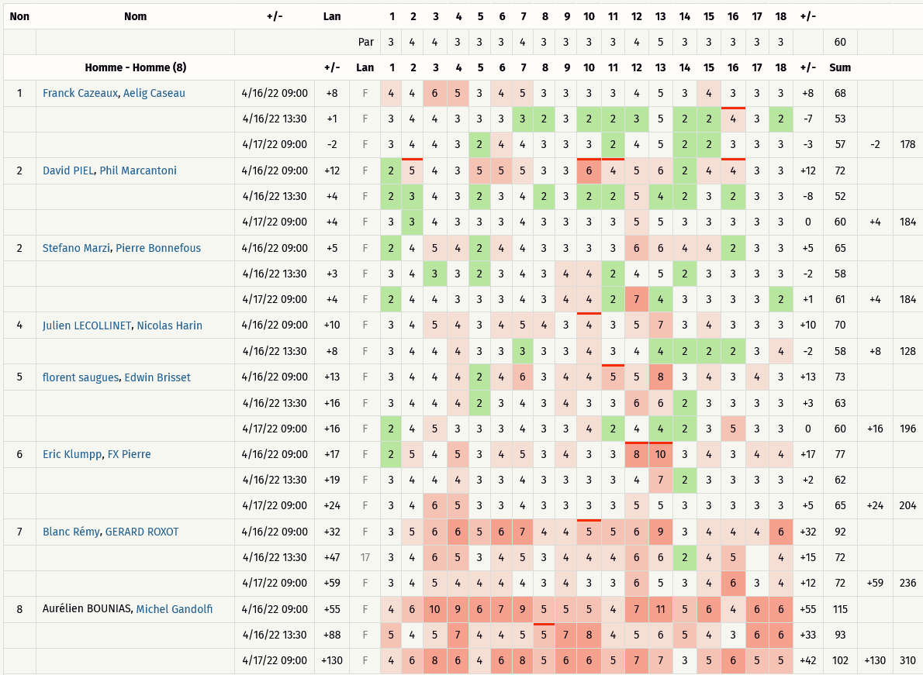
Critérium FNSMR en DOUBLE 2021-22 (16, 17/04/2022 - Charleval)

Classement Ronde 1 à Ronde 3 (Discgolfmétrix)
Catégorie HOMMES
Rang | Nom / Prénom | Trous | 1 | 2 | 3 | 4 | 5 | 6 | 7 | 8 | 9 | 10 | 11 | 12 | 13 | 14 | 15 | 16 | 17 | 18 |  |  | # PAR | Total | Rang
 |  | PAR | 3 | 4 | 4 | 3 | 3 | 3 | 4 | 3 | 3 | 3 | 3 | 4 | 5 | 3 | 3 | 3 | 3 | 3 | +/- | 60
1 | Franck Cazeaux, Aelig Caseau |  | 4 | 4 | 6 | 5 | 3 | 4 | 5 | 3 | 3 | 3 | 3 | 4 | 5 | 3 | 4 | 3 | 3 | 3 | 8 | 68 | -2 | 178 | 1
 |  |  | 3 | 4 | 4 | 3 | 3 | 3 | 3 | 2 | 3 | 2 | 2 | 3 | 5 | 2 | 2 | 4 | 3 | 2 | -7 | 53
 |  |  | 3 | 4 | 4 | 3 | 2 | 4 | 4 | 3 | 3 | 3 | 2 | 4 | 5 | 2 | 2 | 3 | 3 | 3 | -3 | 57
2 | David PIEL, Phil Marcantoni |  | 2 | 5 | 4 | 3 | 5 | 5 | 5 | 3 | 3 | 6 | 4 | 5 | 6 | 2 | 4 | 4 | 3 | 3 | 12 | 72 | 4 | 184 | 2
 |  |  | 2 | 3 | 4 | 3 | 2 | 3 | 4 | 2 | 3 | 2 | 2 | 5 | 4 | 2 | 3 | 2 | 3 | 3 | -8 | 52
 |  |  | 3 | 3 | 4 | 3 | 3 | 3 | 4 | 3 | 3 | 3 | 3 | 5 | 5 | 3 | 3 | 3 | 3 | 3 | 0 | 60
3 | Stefano Marzi, Pierre Bonnefous |  | 2 | 4 | 5 | 4 | 2 | 4 | 4 | 3 | 3 | 3 | 3 | 6 | 6 | 4 | 4 | 2 | 3 | 3 | 5 | 65 | 4 | 184 | 3
 |  |  | 3 | 4 | 3 | 3 | 2 | 3 | 4 | 3 | 4 | 4 | 2 | 4 | 5 | 2 | 3 | 3 | 3 | 3 | -2 | 58
 |  |  | 2 | 4 | 4 | 3 | 3 | 3 | 4 | 3 | 4 | 4 | 2 | 7 | 4 | 3 | 3 | 3 | 3 | 2 | 1 | 61
4 | florent saugues, Edwin Brisset |  | 3 | 4 | 4 | 4 | 2 | 4 | 6 | 3 | 4 | 4 | 5 | 5 | 8 | 3 | 4 | 3 | 4 | 3 | 13 | 73 | 16 | 196 | 4
 |  |  | 3 | 4 | 4 | 4 | 2 | 3 | 4 | 3 | 4 | 3 | 3 | 6 | 6 | 2 | 3 | 3 | 3 | 3 | 3 | 63
 |  |  | 2 | 4 | 5 | 3 | 3 | 3 | 4 | 3 | 3 | 4 | 2 | 4 | 4 | 2 | 3 | 5 | 3 | 3 | 0 | 60
5 | Eric KLUMPP, FX Pierre |  | 2 | 5 | 4 | 5 | 3 | 4 | 5 | 3 | 4 | 3 | 3 | 8 | 10 | 3 | 4 | 3 | 4 | 4 | 17 | 77 | 24 | 204 | 5
 |  |  | 3 | 4 | 4 | 4 | 3 | 3 | 4 | 3 | 3 | 3 | 3 | 4 | 7 | 2 | 3 | 3 | 3 | 3 | 2 | 62
 |  |  | 3 | 4 | 6 | 5 | 3 | 3 | 4 | 3 | 3 | 3 | 3 | 5 | 5 | 3 | 3 | 3 | 3 | 3 | 5 | 65
6 | Julien LECOLLINET, Nicolas HARIN (1) |  | 3 | 4 | 5 | 4 | 3 | 4 | 5 | 4 | 3 | 4 | 3 | 5 | 7 | 3 | 4 | 3 | 3 | 3 | 10 | 70 | 44 | 224 | 6
 |  |  | 3 | 4 | 4 | 4 | 3 | 3 | 3 | 3 | 3 | 4 | 3 | 4 | 4 | 2 | 2 | 2 | 3 | 4 | -2 | 58
 |  |  | 5 | 6 | 6 | 5 | 5 | 5 | 6 | 5 | 5 | 5 | 5 | 6 | 7 | 5 | 5 | 5 | 5 | 5 | 36 | 96
7 | Blanc Rémy, GERARD ROXOT |  | 3 | 5 | 6 | 6 | 5 | 6 | 7 | 4 | 4 | 5 | 5 | 6 | 9 | 3 | 4 | 4 | 4 | 6 | 32 | 92 | 59 | 236 | 7
 |  |  | 3 | 4 | 6 | 5 | 3 | 4 | 5 | 3 | 4 | 4 | 4 | 6 | 6 | 2 | 4 | 5 |  | 4 | 15 | 72
 |  |  | 3 | 4 | 5 | 4 | 4 | 4 | 4 | 3 | 4 | 3 | 3 | 6 | 5 | 3 | 4 | 6 | 3 | 4 | 12 | 72
8 | Aurélien BOUNIAS, Michel GANDOLFI |  | 4 | 6 | 10 | 9 | 6 | 7 | 9 | 5 | 5 | 5 | 4 | 7 | 11 | 5 | 6 | 4 | 6 | 6 | 55 | 115 | 130 | 310 | 8
 |  |  | 5 | 4 | 5 | 7 | 4 | 4 | 5 | 5 | 7 | 8 | 4 | 5 | 6 | 5 | 4 | 3 | 6 | 6 | 33 | 93
 |  |  | 4 | 6 | 8 | 6 | 4 | 6 | 8 | 5 | 6 | 6 | 5 | 7 | 7 | 3 | 5 | 6 | 5 | 5 | 42 | 102

 | (1) : Discgolfmétrix. Cette équipe n° 5 n'a pas joué la 3ème ronde. Elle se voit attribué 2 au-dessus du PAR pour chaque trou non joué.

